リレー入賞
なんじょうカップ

第１２回 知念地区小学生クロスカントリー大会

リレーの部 |  |  | #REF!
第 3 位 |  | 玉城小学校A

 | 知念 乙音 | 與那嶺 瑠生 | 喜納 凛音
 | 中本 有悟 | 大城 来藍 | 渡邉 海音

その栄誉を讃える


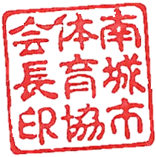
 | 2023-01-21
 | 南 城 市 体 育 協 会
 | 会 長 當 山 全 章

